Sheet1
과목명 | 마이크로프로세서 및 실습
분반 | 2
학번 | 2015136102
이름 | 이재성
과제명 | 미아방지 팔찌
번호 | 부품명 | 단가 | 수량(EA) | 가격 | 링크 | 사진
1 | 소켓 점퍼케이블 DC-40P 20CM (M/F) | 3000 | 1 | 3000 | https://www.eleparts.co.kr/EPXCTKH9 | 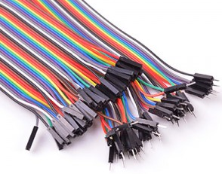
2 | 소켓 점퍼케이블 DC-40P 20CM (M/M) | 3000 | 1 | 3000 | https://www.eleparts.co.kr/EPXCTKH8 | 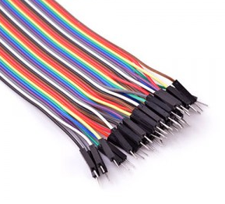

 |  |  | 최종가격 | 6000

